2026年各科室及护理单元家具需求清单
2026年各科室及护理单元家具需求清单
序号 | 科室 | 产品名称 | 参考图片 | 尺寸规格 （mm） | 材质说明 | 颜色 | 数量 | 单位 | 备注
1 | 医务科 | 谈话桌 |  | 1800*900*750（±10） | 1、基材：采用优质E1级环保实木多层板，符合GB/T 9846-2015国家标准，甲醛释放量≤0.124mg/m³,经防潮、防虫、防腐化学浸渍处理，尺寸稳定，不易变形,不变形,硬度高,表面哑光效果持久,台面厚度25mm,其他16mm,如图四周圆角,两头弧形,根据后期深化图; 2、面材：采用优质环保木皮饰面,经过防虫防腐的化学处理,耐磨、耐腐、不变形、易清洁、无毒害,硬度高,表面哑光效果持久; 3、封边：同色油漆封边,采用符合国标环保油漆,所有油漆有害金属及化学成分,均优于国家家具检测中心的环保检测要求; 4、五金配件：采用国内一线品牌优质五金配件，符合QB/T 2601-2013行业标准,均经过酸洗、磷化、电泳防锈处理，镀层均匀致密，防锈性能优异,表面镀层没有剥落现象; 5、脚架：款式如图,采用优质Q235冷轧碳素结构钢，符合GB/T 700-2006国家标准,经模压成型、局部烧焊、磷化脱膜处理,表面静电热固性粉末喷涂，涂层附着力强，耐刮擦、耐腐蚀，易清洁消毒等工序; 6、配置：不带线盒,底下开半圆过线孔;带脚塞（如图）;带冷轧钢板 只含会议桌,不包含图片上椅子等配饰。 * 所有材料均符合医院环境使用要求，防潮、防菌、易清洁消毒，无有毒有害物质释放，符合国家家具环保检测标准。 | 待确认 | 1 | 张
2 | 医务科 | 会议椅 | 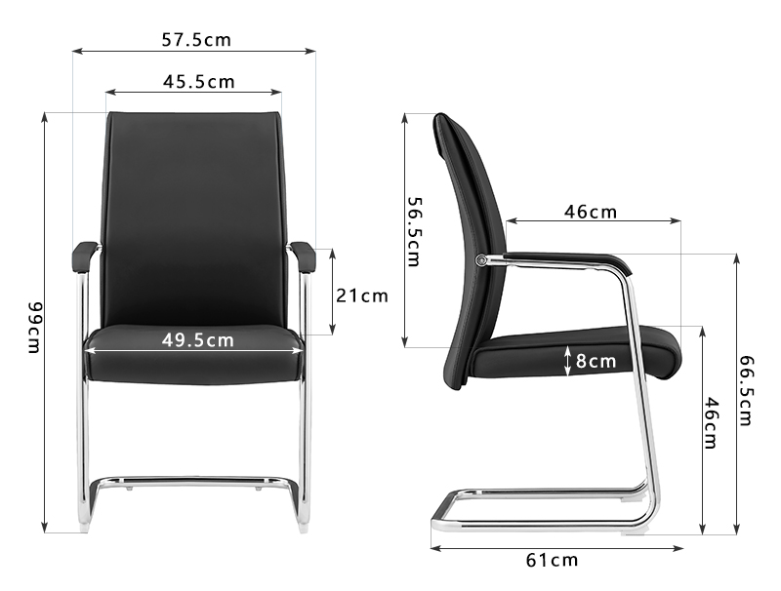 | 575*610*990（±10） | 1、优质西皮饰面; 2、19管2.0mm铁背内架,电镀方管扶手配PP扶手面; 3、内板12mm木皮压制而成高密度夹板; 4、40密度高弹力海绵; 5、28圆管直头电镀架配PP面,管壁2.0mm双套管。 * 所有材料均符合医院环境使用要求，防潮、防菌、易清洁消毒，无有毒有害物质释放，符合国家家具环保检测标准。 | 待确认 | 6 | 把
3 | 医务科 | 文件柜 | 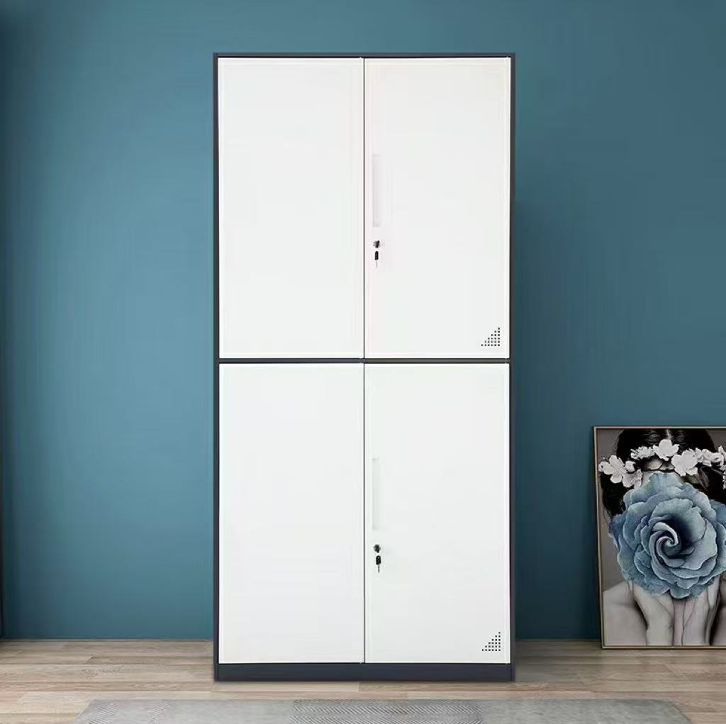 | 900*400*1800（±10） | 1、采用优质厚度0.8mm优质Q235冷轧碳素结构钢，符合GB/T 700-2006国家标准板,经模压成型、局部烧焊、磷化脱膜处理,表面静电热固性粉末喷涂，涂层附着力强，耐刮擦、耐腐蚀，易清洁消毒等工序。凡金属部分均经过浅灰色哑光静电粉末喷涂等处理,均具有除锈、除油、磷化后静电热固性喷塑; 2、隔板：隔板扣设计,层板可自由调节,具有承重能力强、易清洁,防刮花等特点。 3、五金配件：采用国内一线品牌优质五金配件，符合QB/T 2601-2013行业标准,均经过酸洗、磷化、电泳防锈处理，镀层均匀致密，防锈性能优异,表面镀层没有剥落现象; 4、配置：2块活动隔板,柜门为对开柜门,上下各带一把锁,带透气孔。双拼色。 * 所有材料均符合医院环境使用要求，防潮、防菌、易清洁消毒，无有毒有害物质释放，符合国家家具环保检测标准。 | 待确认 | 5 | 组
4 | 门诊部 | 吧椅 | 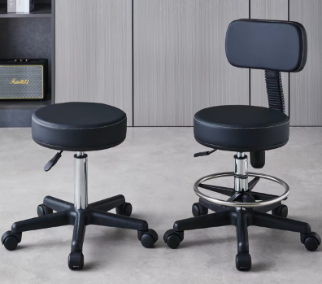 | φ330*400-550（±10） | 1、坐板：采用PE材质,绿色环保,表面刚度强,结实耐用;坐板表面磨砂设计,具有防滑作用; 2、钢制底盘结实耐用; 3、脚架：采用优质加厚冷轧钢制作,三角形支撑结构,使整体受力更佳; 4、支架可升降 * 所有材料均符合医院环境使用要求，防潮、防菌、易清洁消毒，无有毒有害物质释放，符合国家家具环保检测标准。 | 待确认 | 4 | 吧
5 | 药学部 | 药架 | 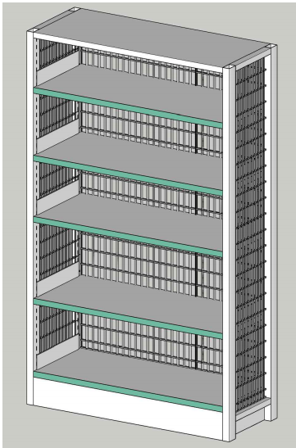 | 1200×600×2000（±10） | 11、材质：立柱用40×40×1mm碳素钢管,背板/顶板/层板/底板用0.7mm冷轧钢板,层板两侧挂板用1.0mm冷轧钢板。 2、结构/配置：两个割2cm圆孔的背板;共5个层板,上部4个可上下调节高度。 * 所有材料均符合医院环境使用要求，防潮、防菌、易清洁消毒，无有毒有害物质释放，符合国家家具环保检测标准。 | 待确认 | 115 | 组
6 | 检验科 | 会议椅 | 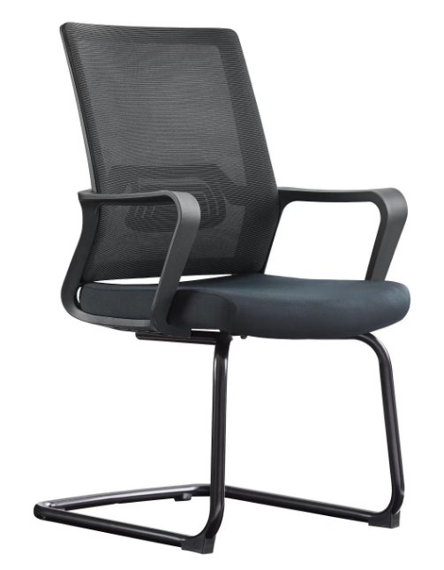 | 580*540*930（±10） | 1、黑色全新料加纤背框,扪华宇透气网布; 2、黑色PP固定腰靠; 3、黑色PP连体连体扶手; 4、45高密度纯绵坐垫,扪华宇透气网布; 5、2.0mm厚度的A3钢材喷黑弓形架。 * 所有材料均符合医院环境使用要求，防潮、防菌、易清洁消毒，无有毒有害物质释放，符合国家家具环保检测标准。 | 待确认 | 3 | 张
7 | 检验科 | 十门更衣柜 |  | 900*500*2400（±10） | 1、 0.8mm厚优质Q235冷轧碳素结构钢，符合GB/T 700-2006国家标准板; 2、 环保静电粉末喷涂，涂层致密均匀，防锈耐刮，符合医院院感防控要求; 3、 钢柜专用三级管理锁具; 4、 中性包装标准; 5、配置：如图配置 | 待确认 | 1 | 组 | 衣柜颜需色统一，待确认
8 | 检验科 | 六门更衣柜 | 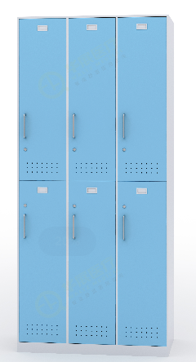 | 900*500*2000（±10） | 1、材质：0.8mm厚优质Q235冷轧碳素结构钢，符合GB/T 700-2006国家标准板,经久耐用; 2、配件：304不锈钢拉手，耐腐蚀、不易生锈，手感佳、优质门铰、芯锁,配挂衣通、更衣镜,标签卡槽,有透气孔; 3、金属表面抑菌粉末静电喷涂。 * 所有材料均符合医院环境使用要求，防潮、防菌、易清洁消毒，无有毒有害物质释放，符合国家家具环保检测标准。 | 待确认 | 3 | 组
9 | 检验科 | 通玻文件柜 | 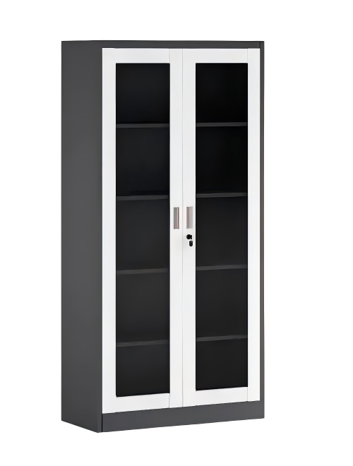 | 900*450*1800（±10） | 1、 0.8mm厚优质Q235冷轧碳素结构钢，符合GB/T 700-2006国家标准板; 2、 环保静电粉末喷涂，涂层致密均匀，防锈耐刮，符合医院院感防控要求; 3、 钢柜专用三级管理锁具; 4、 4块可调节高度隔板; 5、 中性包装标准; 6、配置：如图配置 7、 4mm钢化玻璃。 | 待确认 | 2 | 组
10 | 检验科 | 十五门更衣柜 | 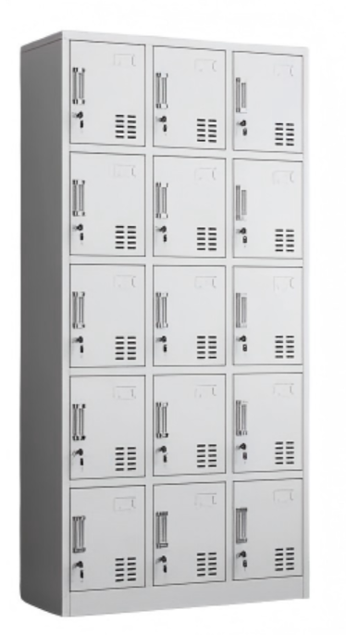 | 900*500*2400（±10） | 1、 0.8mm厚优质Q235冷轧碳素结构钢，符合GB/T 700-2006国家标准板; 2、 环保静电粉末喷涂，涂层致密均匀，防锈耐刮，符合医院院感防控要求; 3、 钢柜专用三级管理锁具; 4、 中性包装标准; 5、配置：如图配置 | 待确认 | 1 | 组
11 | 检验科 | 吧椅 | 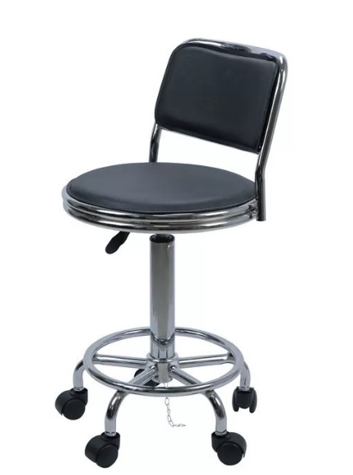 | φ380*420-560（±10） | 1、黑色PU皮椅身； 2、原位锁定机构，铝合金吧圈，五星脚，三泓4级气压棒配ф60mm PA固定脚轮。 * 所有材料均符合医院环境使用要求，防潮、防菌、易清洁消毒，无有毒有害物质释放，符合国家家具环保检测标准。 | 待确认 | 1 | 把 | 高靠背，带刹车
12 | 病理科 | 定制密集架 | 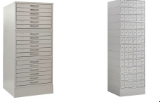 | 蜡块柜（6屉为一组）总尺寸：450*478*2470； 450*478*390为一组 一个6组 玻片柜（6屉为一组）403*478*1625 | 蜡块柜（6屉为一组） 1、基材：采用优质Q235冷轧碳素结构钢，符合GB/T 700-2006国家标准,均经过酸洗、磷化、电泳防锈处理，镀层均匀致密，防锈性能优异,表面光滑细腻,镀层没有剥落现象;; 2、底座：优质Q235冷轧碳素结构钢，符合GB/T 700-2006国家标准加厚底座; 3、结构配置：6抽为一组,一个6组,加底座一个。 玻片柜（6屉为一组）1、基材：采用优质Q235冷轧碳素结构钢，符合GB/T 700-2006国家标准,均经过酸洗、磷化、电泳防锈处理，镀层均匀致密，防锈性能优异,表面光滑细腻,镀层没有剥落现象;; 4、底座：冷轧钢加厚底座; 5、结构配置：1组12抽,共6组,合计72抽。锌合金镀镍蘑菇头拉手 注：上部分为蜡块柜玻片柜,底部带密集架导轨系统 | 待确认 | 1 | 组 | 柜体部分为蜡块柜玻片柜的密集架
13 | 特需门诊科 | 户外桌椅 | 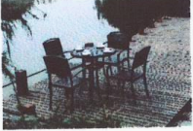 | 桌子：800*800*740（±10） 椅子：480*430*900（±10） | 铝合金塑胶木材质,一张桌子配四张椅子 * 所有材料均符合医院环境使用要求，防潮、防菌、易清洁消毒，无有毒有害物质释放，符合国家家具环保检测标准。 | 待确认 | 3 | 套
14 | 特需门诊科 | 户外伞 | 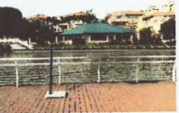 | 2700*3200（±10） | 2.7米涤纶布伞配大理石台底 * 所有材料均符合医院环境使用要求，防潮、防菌、易清洁消毒，无有毒有害物质释放，符合国家家具环保检测标准。 | 待确认 | 3 | 把
15 | 影像医学科 | 注射台 | 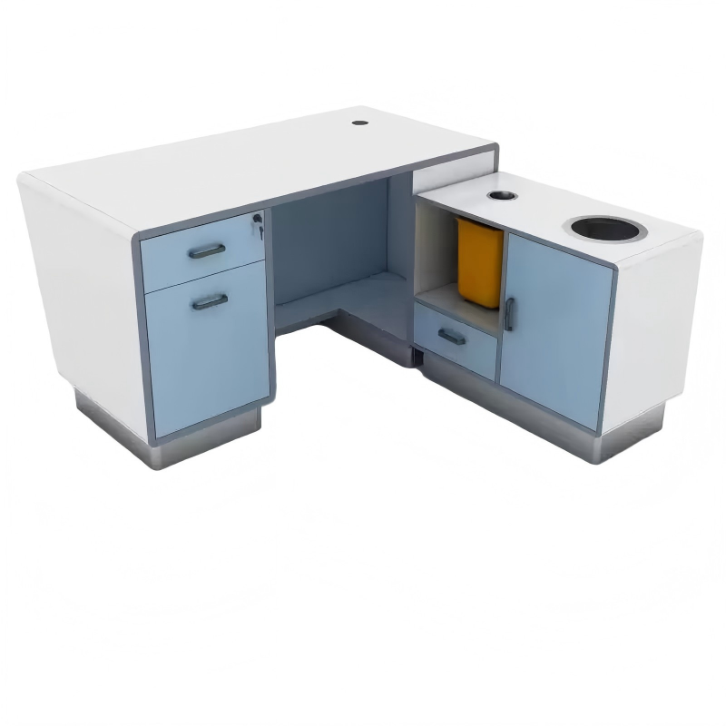 | 1500*600*750（±10） | 1、基材：采用优质E1级实木多层板,经防潮、防虫、防腐化学浸渍处理，尺寸稳定，不易变形,不变形,硬度高,表面哑光效果持久,台面厚25mm; 2、面料：采用环保三聚氰胺浸渍胶膜纸饰面,经防虫.防腐.防潮等工艺处理,弹性强,不易变形,耐磨性能强,易清洁, 3、封边：优质环保PVC封边条,厚度为1-2mm,优质环保热熔胶,经自动封边机高温热压成形,使板材粘连无丝无缝,能长期不变形、不开裂; 4、五金配件：采用优质导轨、门铰、拉手等五金配件,经过酸洗、磷化、电泳防锈处理，镀层均匀致密，防锈性能优异,表面镀层没有剥落现象。 6、配置：如图配置,配活动柜,台面配过线盒、带家具安全圆角组件 * 所有材料均符合医院环境使用要求，防潮、防菌、易清洁消毒，无有毒有害物质释放，符合国家家具环保检测标准。 | 待确认 | 1 | 张 | 做双人位
16 | 影像医学科 | 办公椅（不旋靠椅） | 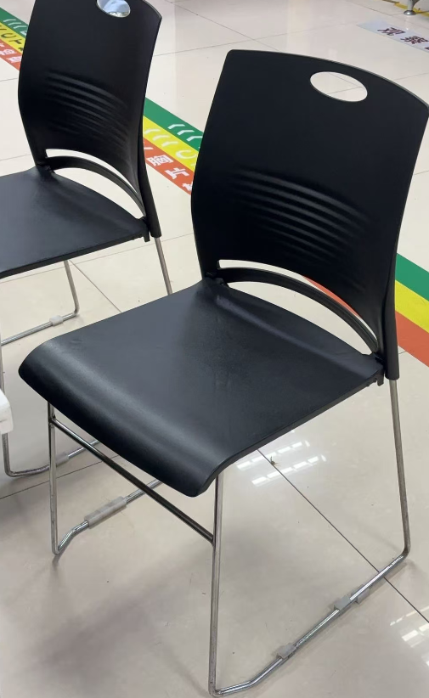 | 580*540*930（±10） | 1、黑色全新pp材质坐垫靠背,不易褪色,不易变形; 2、底部钢架交叉受力; 3、椅腿配防滑脚垫,静音防滑,防止刮花。 * 所有材料均符合医院环境使用要求，防潮、防菌、易清洁消毒，无有毒有害物质释放，符合国家家具环保检测标准。 | 待确认 | 2 | 把
17 | 影像医学科 | 办公椅（旋转靠椅） | 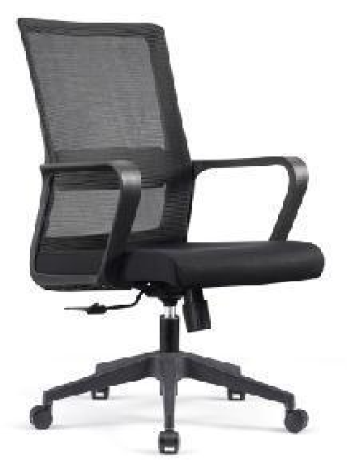 | 590*640*930~1030（±10） | 1、黑色全新料加纤背框,扪透气网布; 2、黑色PP固定腰靠; 3、黑色PP连体连体扶手; 4、45高密度纯绵坐垫,扪华字透气网布; 5、2.5mm厚度原位锁定蝴蝶底盘,可倾仰; 6、三级SGS认证气杆,100mm缩50mm; 7、310mm黑色锥形脚,静压1000KG:8.50mm尼龙+PU静音脚轮。 * 所有材料均符合医院环境使用要求，防潮、防菌、易清洁消毒，无有毒有害物质释放，符合国家家具环保检测标准。 | 待确认 | 2 | 把
18 | 影像医学科 | 观察床 | 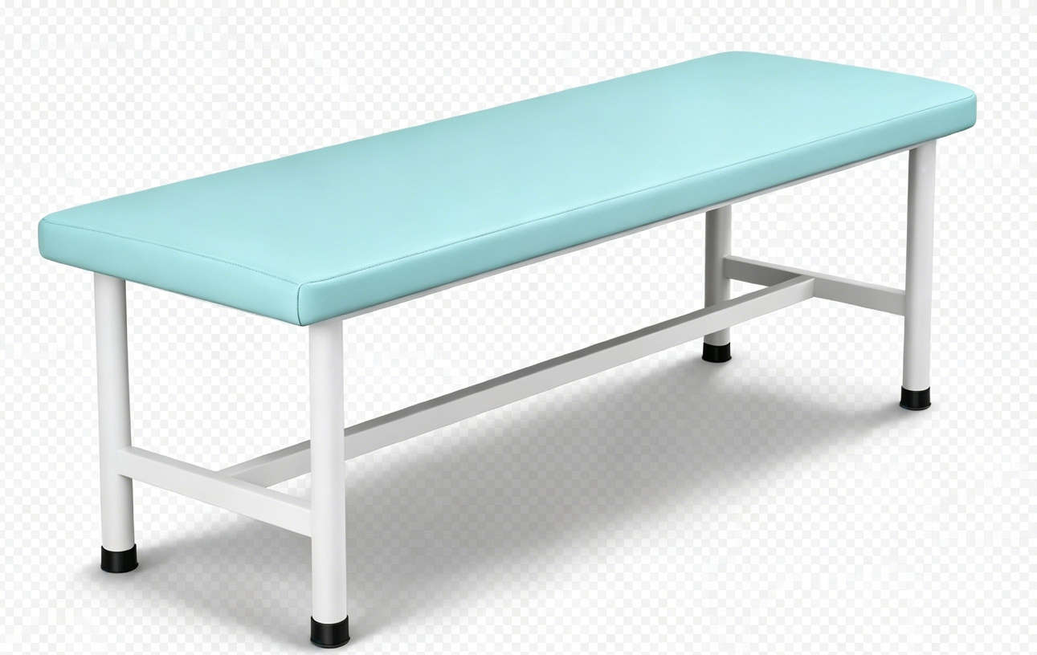 | 1900*600*650（±10） | 1、床面软包用高回弹软质易氨酯海绵,厚度≥30mm; 2、面料:采用医用皮革,厚度≥1.0mm,涂层厚度>25um; 3、框架:采用加厚碳素钢床架,脚架配防滑脚垫; | 待确认 | 1 | 张
19 | 痔疮科 | 资料柜 | 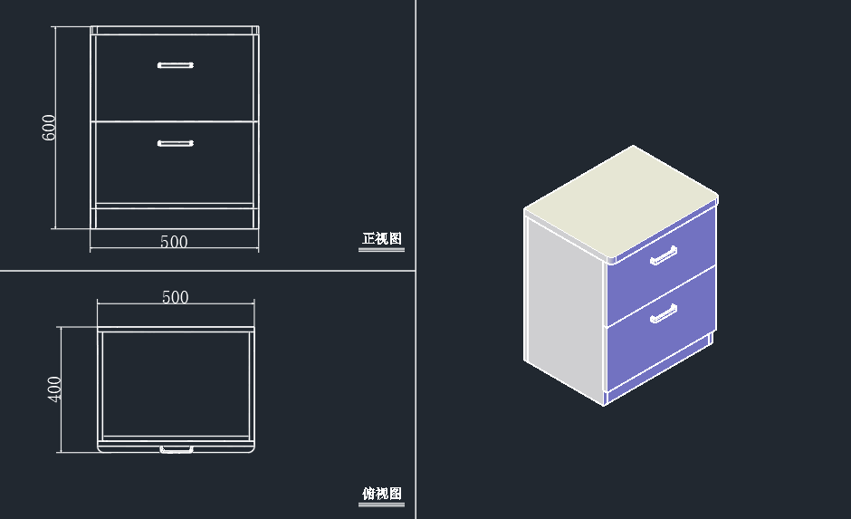 | 500*400*600（±10） | 1、基材：采用优质环保E1级刨花板,顶板厚度25mm,其他16mm 2、面材：采用环保三聚氰胺饰面,经防虫.防腐.防潮等工艺处理,弹性强,不易变形,耐磨性能强,易清洁,握钉力达到国家标准要求; 3、封边：采用PVC封边条封边厚度大于等于1.5mm; 4、五金配件：三合一等五金配件,均经过酸洗、磷化、电泳防锈处理，镀层均匀致密，防锈性能优异,表面镀层没有剥落现象;带优质三节阻尼导轨、锁。 * 所有材料均符合医院环境使用要求，防潮、防菌、易清洁消毒，无有毒有害物质释放，符合国家家具环保检测标准。 | 待确认 | 1 | 组

